店铺经营日志
新店思路（适合短期的，长期的根据淘宝机制选择，我还不太了解）
 | 一，注册开店
 |  | 按照开店要求的提示一步步来就行，淘宝店有营业执照最好，没有暂时来说也没什么。天猫店要有企业营业执照。
 |  | 想好想做什么类目，然后给自己店铺起个名字，做一个logo（我是用的稿定设计随便做的）

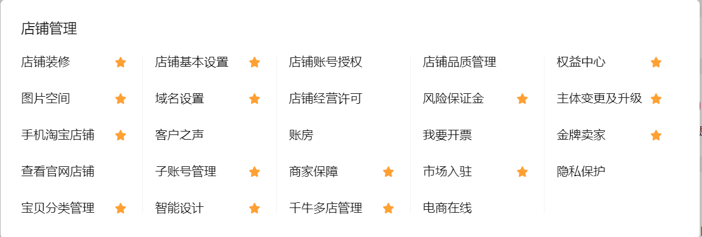
 | 二，基础设置
 |  | 1，店铺基础设置
 |  |  | 店铺名称，logo，简介，介绍，经营地址等

 |  | 2，域名设置
 |  |  | 新店铺基本不满足设置条件，如果有机会设置，可以设置

 |  | 3，店铺经营许可
 |  |  | 如果有营业执照的话可以进行提交，有一定好处，
 |  |  | 但是当某笔交易被买家工商投诉，也会被罚
 |  |  | 其实也没什么，不做亏心事不怕

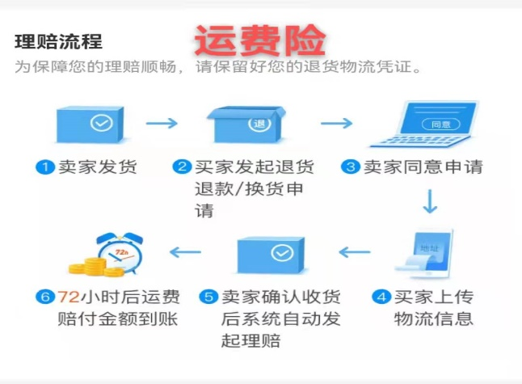
 |  | 4，商家保障
 |  |  | 就是商家保险，比如运费险，30抵1000消保，无忧退货等，
 |  |  | 最好购买运费险，虽然每笔都会产生一些扣费，
 |  |  | 但对买卖双方都有保障，当产生退货退款时自动走保险了。
 |  |  | 每一笔大概扣0.3，根据店铺的退货率比例，有所不同
 |  |  | 如果想加入其他保障，可以自己了解一下。

 |  | 5，物流设置（不在店铺设置板块，在物流管理中）
 |  |  | 根据自己的货源情况填写，地址库填写自己的发货地址与退货地址，这个可以跟厂家联系获取
 |  |  | 也可以自己选择发货时间
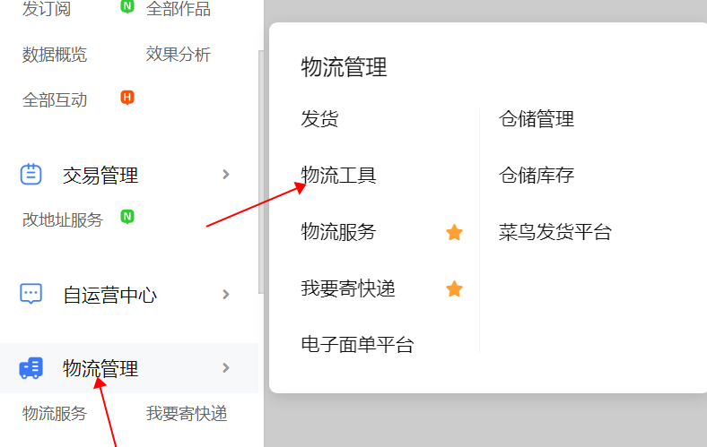
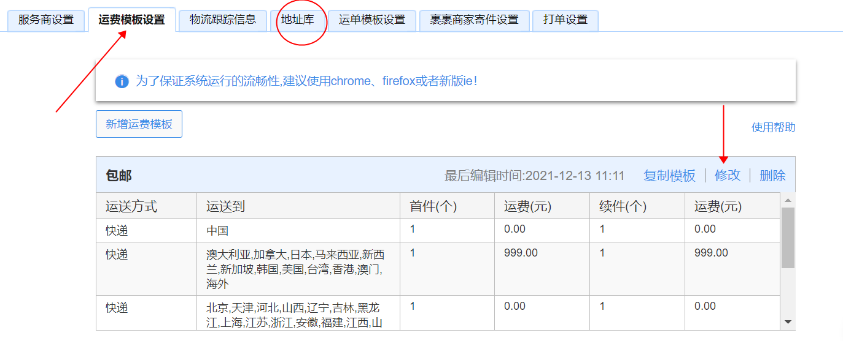

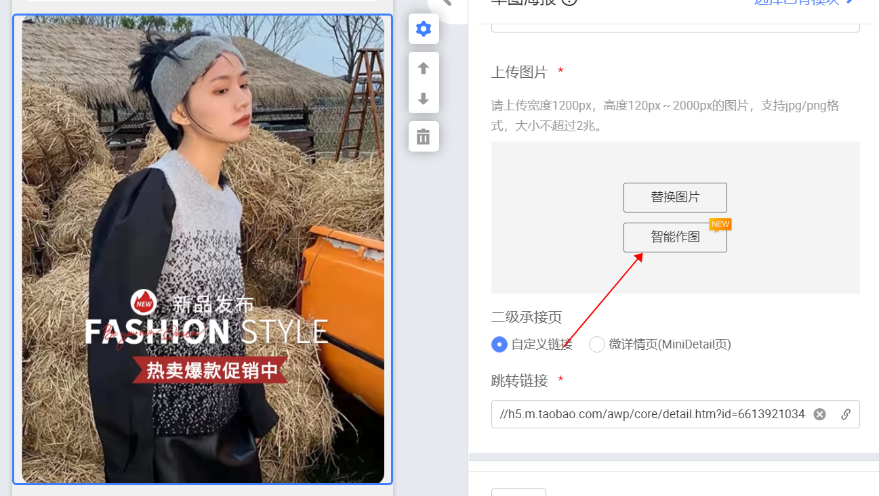
 |  | 6，店铺装修
 |  |  | 可以自己设计，用PS或者其他手机app等
 |  |  | 也可以用鹿班助手自动生成（是收费的，装修的时候在旁白有显示）

 |  | 7，其他的板块
 |  |  | 可以自己摸索
 |  |  | 注册后及时查看一下《权益中心》，里面有淘宝大学，可以学习
 |  |  | 具体权益自己查看吧，我的都过期了，也没有用
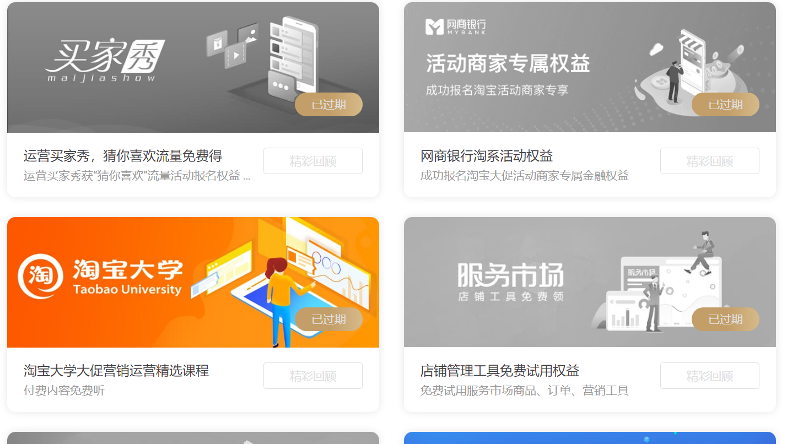

 |  | 提醒：生意参谋能领的福利，达到一定层级赠送的福利，一定要领，用来数据分析很重要。

 | 三，挑选货源
 |  | 如果有货源最好，没货源自己从想用的平台进行挑选，我自己是1688，其他的不了解
 |  | 要多和厂家沟通，这样你可以了解更多细节
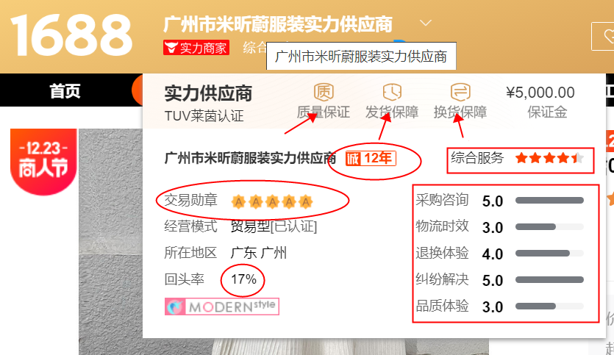
 |  | 参考：

 |  |  | 提醒: | 看他们的商品库存都是多少，有那种写很多，但说没货就没货的，会很闹心
 |  |  |  | 还有发货时效，如果总是发货延迟，会产生损失。 |  |  |  |  |  | 得保证发货，也不能卖着正好突然没货；

 | 做表格： | 建议做一份excel表格，做个店铺台账及成本分析，记录店铺商品的成本，后期做打折或活动等操作时可以
 |  | 补单记录与损失也可以做一份，帮助经营盈亏分析，只是建议，嫌麻烦可以不做。

 | 四，选款上架
 |  | 建议： | 高客单价商品，前期建议商品上架10-15个，比如中高端小众女装
 |  |  | 低客单价商品，则建议商品最少上架30个，比如饰品类
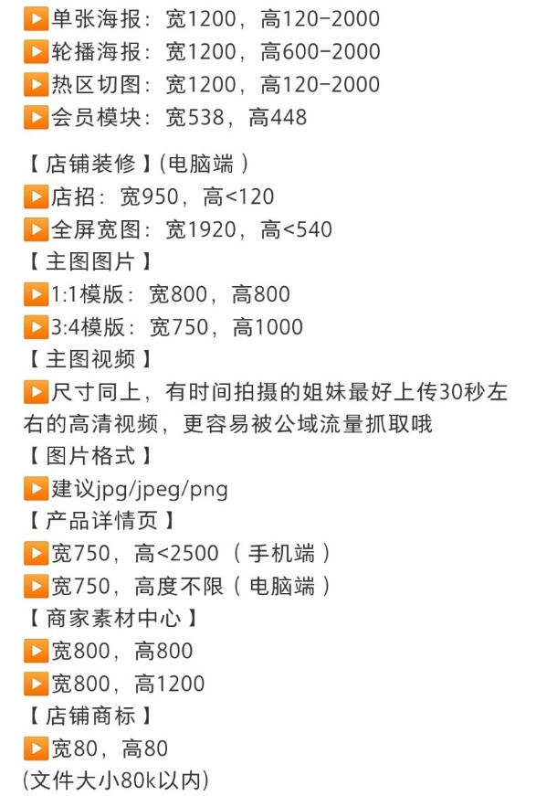
 |  |  | 设置1-3个主推款，1个引流款，1个活动款
 |  |  | 一口价上架前定好，后面不能动，可以提高1.5-2.5倍价格，进行打折。

 | 基础内功优化： |  | 主图
 |  |  |  | 主图视频尽量补充上，前5秒要突出商品卖点。
 |  |  |  | 主图点击率是占排名的30%影响因素。
 |  |  |  | 阿里原创中心-虚拟模特
 |  |  | 详情页
 |  |  |  | 如果有精力，把详情页做一下，好的详情页更吸引人。
 |  |  | 主图视频
 |  |  |  | 阿里创意中心-智能视频
 |  |  | 商家素材中心
 |  |  |  | 阿里创意中心-智能文案
 |  |  | 新品标的获取
 |  |  |  | 主图要求独一无二。如果是分销数据包，可以用详情图剪裁，或进行PS处理，亦或者镜像。
 |  |  |  | 30天内上架的商品。
 |  |  |  | 标题 | 包含买家搜索的关键词的词根，要求：广泛，搜索人气高，竞争小
 |  |  |  |  | 标题要求独一无二。标题要和别人不一样，不能抄袭，如果想靠复制标题引流，那是做了嫁衣。
 |  |  |  |  | 根据生意参谋中的市场洞察，搜索分析当中的词，进行筛选
 |  |  |  |  | 公式参考：
 |  |  |  |  |  | 品牌词（C店可以用自己的店铺名字）＋属性词＋核心词+属性词+次核心词+影响词
 |  |  |  |  |  | 例如：花楹一间纯银法式 珍珠耳环 复古风宫廷气质耳饰 新款设计感圣诞饰品
 |  |  |  |  |  |  | 花楹一间法式复古 连衣裙 小众收褶木耳领A字长裙 新款撞色拼接设计
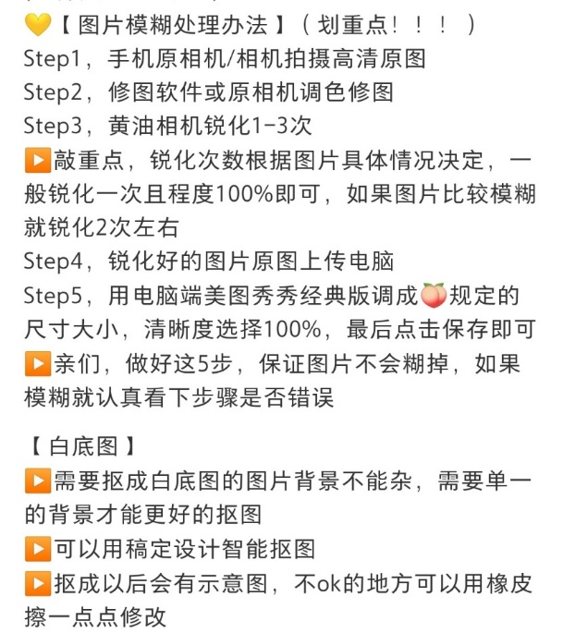
 |  |  |  |  | 上架后，优化标题时候,切勿改动太多字眼:
 |  |  |  |  |  | 一般来说标题形成了,只要有了搜索流量或宝贝有了基础销量,一般不轻易修改标题。
 |  |  |  |  |  | 因为标题已经有了权重,如果轻易修改的话可能导致系统重新收录,从而降低你的搜索量。
 |  |  |  |  |  | 标题修改用千牛出售中的宝贝那里，不要点击编辑商品，
 |  |  |  |  |  | 而是点击标题旁边的笔头符号，改动不超3个字一般影响不大。
 |  |  |  |  |  | 如果标题很糟糕，可以选择凌晨进行优化，这时候影响最小；

 |  |  |  |  | 不要复制标题:
 |  |  |  |  |  | 要做出自己的标题,看到别人的宝贝流量大,就去复制粘贴使用,
 |  |  |  |  |  | 那系统是不会给予很好的搜索排名的,可以参考,
 |  |  |  |  |  | 但必须要进行删减、增加、改动。

 |  |  |  |  | 刚开始,第三方流量不适宜过多:
 |  |  |  |  |  | 前期优化搜索流量,不适宜找第三方活动网站及淘客进行推广；
 |  |  |  |  |  | 因为此类的销量是不计入权重,而且人群标签容易错乱,导致你的搜索排名无法提高,
 |  |  |  |  |  | 虽说现在更新的淘宝客流量会记入搜索权重,但是那样的搜索权重可以忽略不计； |  |  |  |  |  |  | 店铺装修尺寸图
 |  |  |  |  |  | 最重要的一点就是淘宝客渠道流量最容易打乱店铺流量标签的,
 |  |  |  |  |  | 如果被打乱标签后面再重新拉回标签又是费时费力,还不一定能拉的回来,
 |  |  |  |  |  | 所以建议刚开始不要过多通过第三方流量进店

 | 五，店铺经营操作
 |  | 动销率
 |  |  | 把30天内无访客无销量的产品下架或删除，然后重新上架。有访客的产品，进行补单破零，保持动销率在70%以上。
 |  |  | 店铺里面至少有10个宝贝才计算，70%算合格，80%算优秀
 |  | 测款
 |  |  | 有资金用直通车去测款，主要选择主推款设定计划，在没有访客画像前尽量不用其他的付费引流，因为效果不会很好。
 |  | 上新率
 |  |  | 激活店铺活性，定期审核店铺。不上新，流量就会下降。两周内要有上新，保持定时上新。上架时间参考单品关键词上新高峰期，（直通车-流量解析）。
 |  | 店铺层级
 |  |  | 第二层级能获得基本精准访客
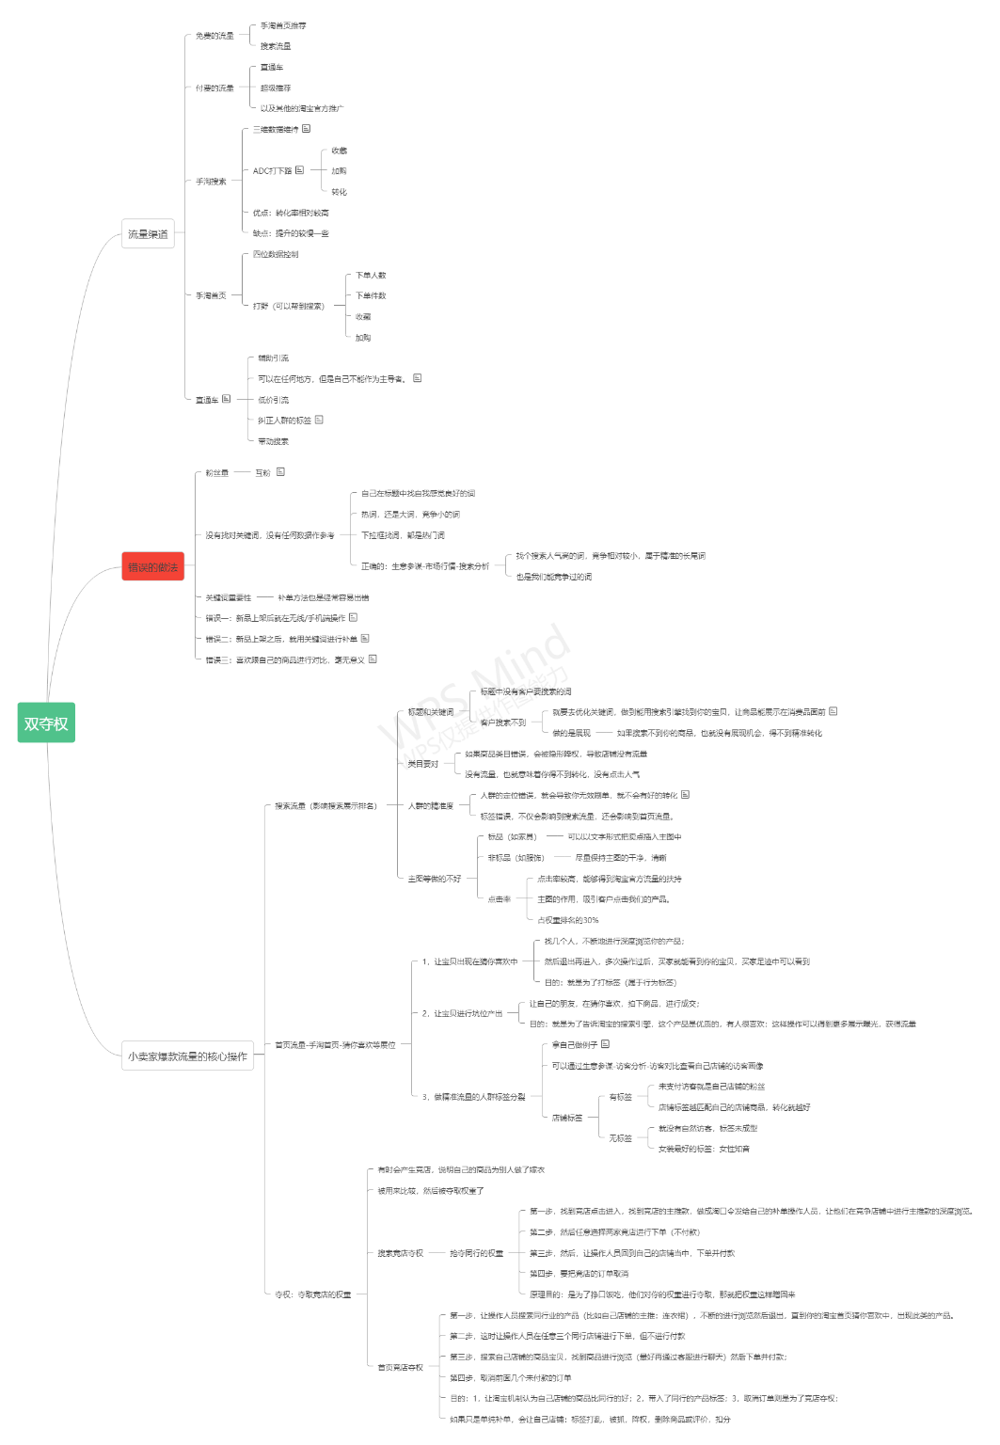
 |  |  | 快速提升：不能同城，炮灰款（团购，团建）成交。
 |  | 淘宝稽查维度
 |  |  | 炒作销量的嫌疑：做完层级单，下架。
 |  |  | 炒作信誉的嫌疑：不确认好评，不评价
 |  | 权重
 |  |  | 单品权重
 |  |  |  | 新品权重--新品标
 |  |  | 主图点击率权重
 |  |  |  | 占排名率因素的30%
 |  |  |  | 直通车-创意工厂-图片创意-筛选-时间15天以上
 |  |  | 人气权重
 |  |  |  | 收藏，加购 200＋
 |  |  |  | 推荐50＋
 |  |  |  | 非标品 | 收藏加购12%
 |  |  |  | 付费推广引流
 |  |  | 销量权重
 |  |  |  | 补销量
 |  | 人群标签
 |  |  | 搜索流量的核心

 |  | 支付方式多样化
 |  |  | 花呗支付
 |  |  | 先用后付
 |  |  | 信用卡支付

 |  | 店铺活跃度
 |  |  | 除了上新，多参加活动，活动也计入平时的店铺经营中，
 |  |  | 对店铺流量有一定影响。

 |  |  |  |  |  |  |  |  | 夺权补单
 |  |  |  |  |  |  |  |  |  | 款式相似，价格相符，2-3分钟深度浏览直通车坑位（掌柜热卖），收藏加购，下单不付款

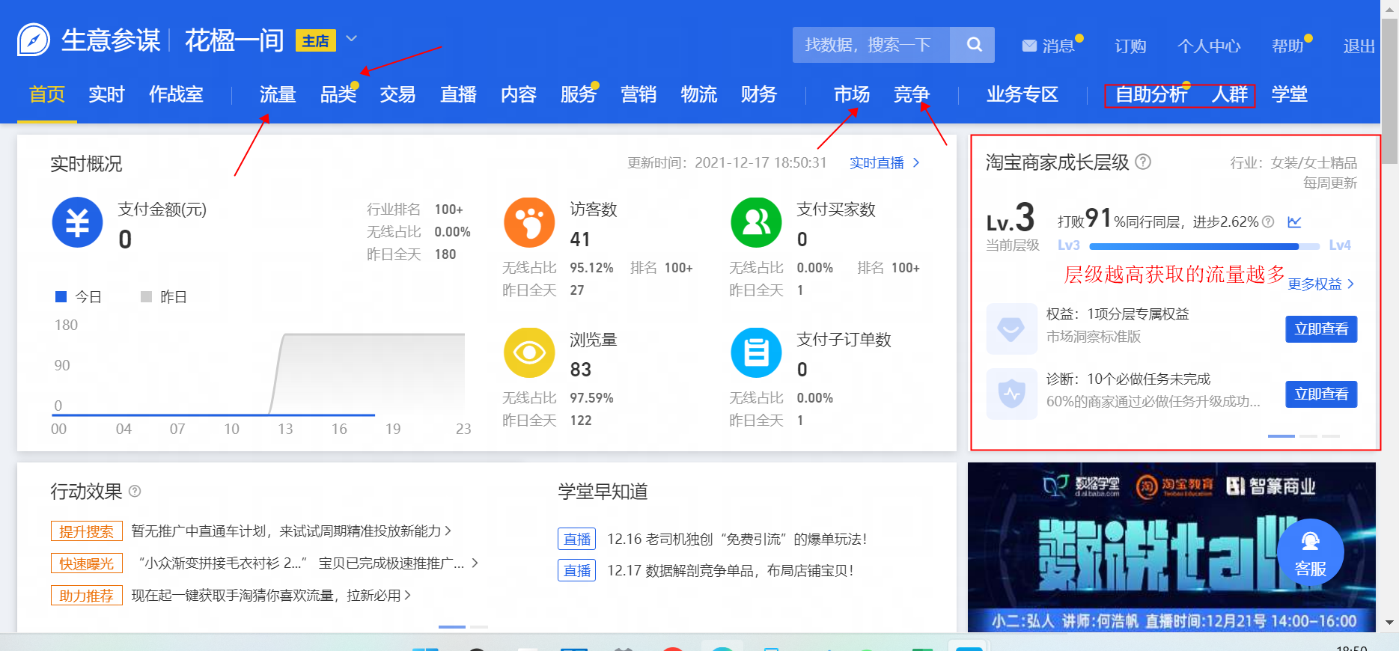
 | 六，数智经营
 |  | 1，流量
 |  |  | 流量看板（手机端也可看）
 |  |  |  | 查看店铺流量来源的，以及哪款商品带来的流量

 |  | 2，访客分析
 |  |  | 时段分布解读
 |  |  |  | 会给出近7天日均访客数最多的时间段
 |  |  |  | 找准访客高峰时段，调整宝贝上新时间，以及设置自动上下架呀！
 |  |  |  | 注意兼顾PC端和无线端访客访问习惯哦。
 |  |  | 地域分布解读
 |  |  |  | 给出访客集中来源，下单买家集中来源，调整推广计划
 |  |  |  | 重视对这些地区重点推广运营，提升流量和转化哦！
 |  |  | 特征分布
 |  |  |  | 淘气值分布---基于用户过去12个月在淘宝的“购买、互动、信誉”等行为，综合计算出的一个分值
 |  |  |  | 消费层级---根据您所在行业的来访者购物价格偏向计算所得
 |  |  |  | 店铺新老访客---6天内访问店铺后再次到访的记为老访客，否则为新访客。
 |  |  | 行为分布
 |  |  |  | 来源关键词
 |  |  |  |  | 访客通过搜索这些关键词后访问店铺内的页面，计算下单买家，归属于最近的搜索并下单商品的关键词
 |  |  |  |  | 为“主推款流量是否精准”作参考。
 |  |  |  | 浏览量分布
 |  |  |  |  | 访客在店内的浏览量分布
 |  |  |  |  | 如果基本浏览量为1，说明哪部分做的不足，及时反思。

 |  | 3，访客对比
 |  |  | 自己店铺的访客画像，由以上数据分析形成的画像，决定店铺的精准流量
 |  |  | 未支付访客是您的忠实粉丝

 |  |  | 消费层级(元)
 |  |  | 性别
 |  |  | 年龄
 |  |  | 地域TOP
 |  |  | 营销偏好
 |  |  | 关键词TOP
 |  |  | 访客波动解读
 |  |  |  | 未支付访客的访客数，对店铺影响最大，说明流量不精准，不是访客喜欢的
 |  |  | 访客转化解读
 |  |  |  | 查看未支付就跳失的访客，对高跳失率的宝贝进行优化吧

 |  | 4，店铺来源
 |  |  | 对比同行的转化，看他们的转化途径，你是否拥有

 |  | 5，选词助手
 |  |  | 结合直通车流量分析，帮助对标题的优化

 |  | 6，店内路径
 |  |  | 可以完善导购页面，微详情；
 |  |  | 对内容的完善，逛逛等

 | 设置营商保
 |  | 对店铺的防控设置，异常监控，很有必要
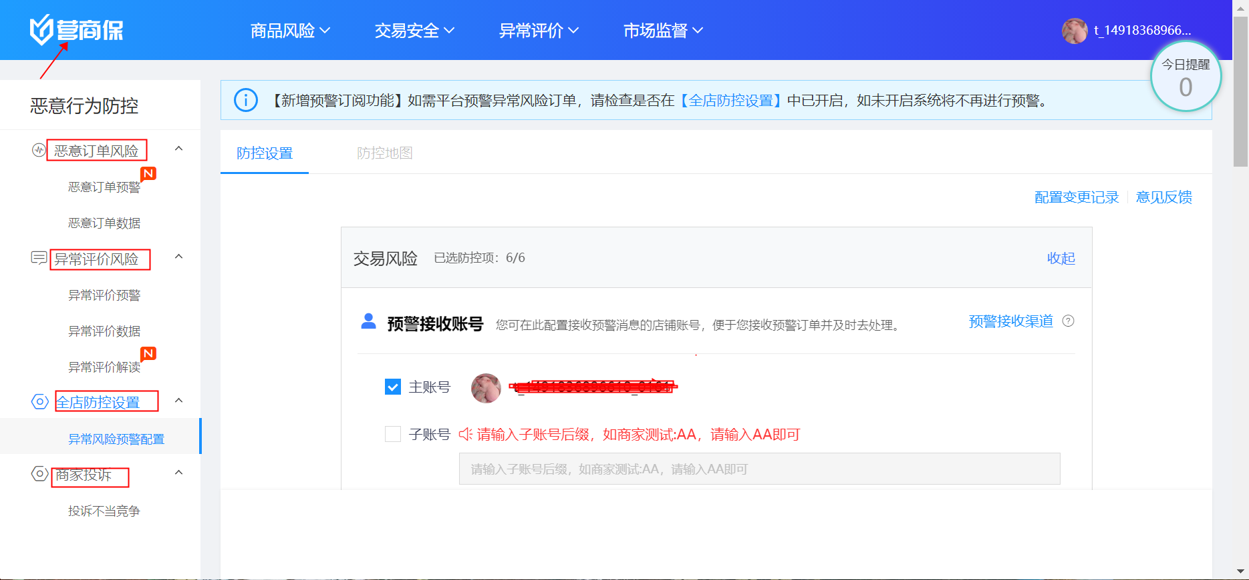

 |  | 商品诊断
 |  |  | 可以查看自己商品需要优化的地方，“生意参谋-品类-商品诊断”

 |  | 交易概况
 |  |  | 转化率解读，对7天内的支付数据解读，根据数据对店铺进行调整

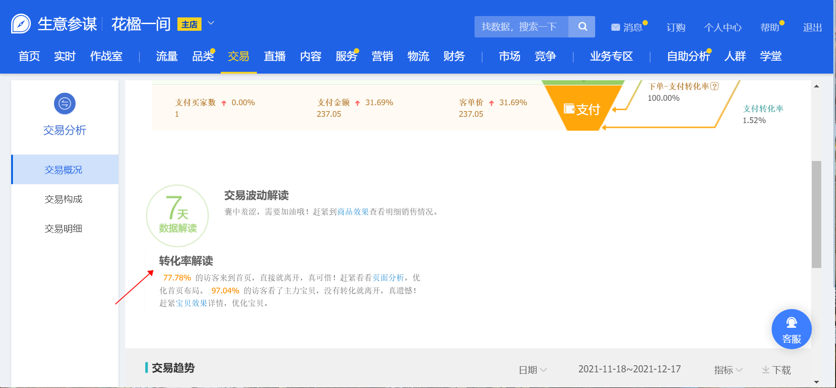

 |  | 内容分析
 |  |  | 就是对自己做的内容营销的数据统计，我是觉得没什么用
 |  |  | 视频类
 |  |  |  | 短视频分析 |  | 全屏页视频 |  | 头图视频，微详情视频 |  |  | 图文分析
 |  |  | 内容专题
 |  |  |  | 订阅分析
 |  |  |  | 逛逛分析
 |  |  | 其他内容
 |  |  |  | V任务分析
 |  |  |  | 超级短视频
 |  |  |  | 联盟内容营销
 |  |  |  | 内容沉淀
 |  |  |  | 粉丝资产

 |  | 体检诊断
 |  |  | 体检分数与流量权重挂钩
 |  |  | 影响宝贝排名的因素包括服务数据（新灯塔服务分）、店铺数据、商品数据、处罚情况等！
 |  |  | 保持DSR飘红和二层级别以上
 |  |  | 往下面，看能够看到扣分项
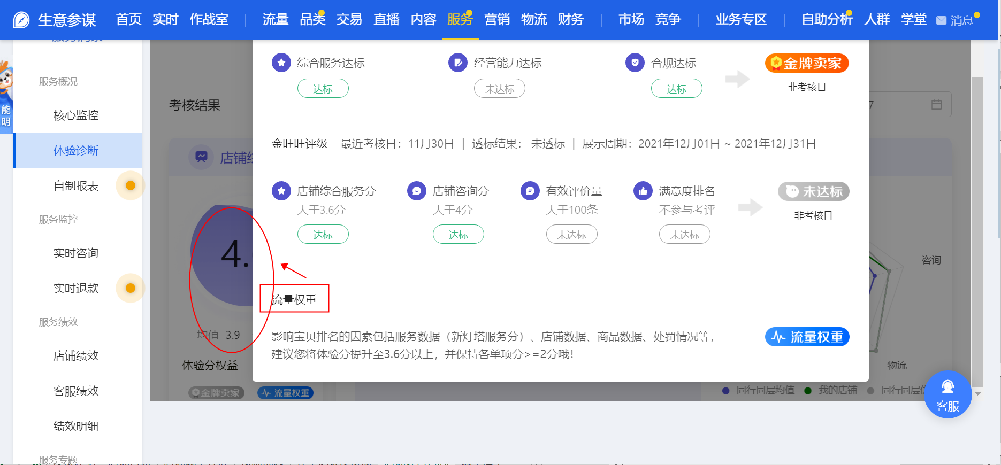

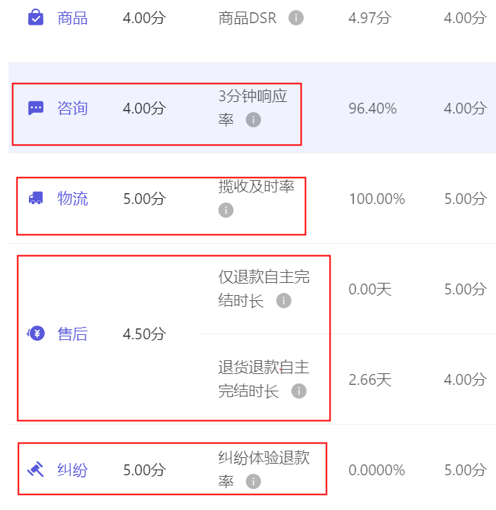

 |  |  |  |  |  |  |  |  |  |  |  | 还可以看到是哪一款商品影响DSR评分

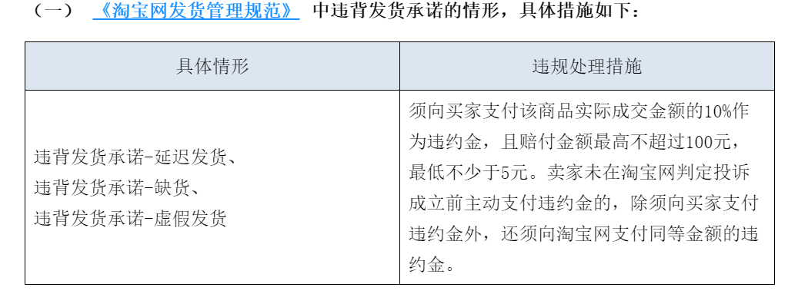

 | 淘宝的站内营销推广
 |  | 微淘
 |  | 逛逛
 |  | 文章投稿，搭配投稿
 |  | 商品素材中心
 |  | 以上，都是可以被系统抓取的，可以获得更多流量。
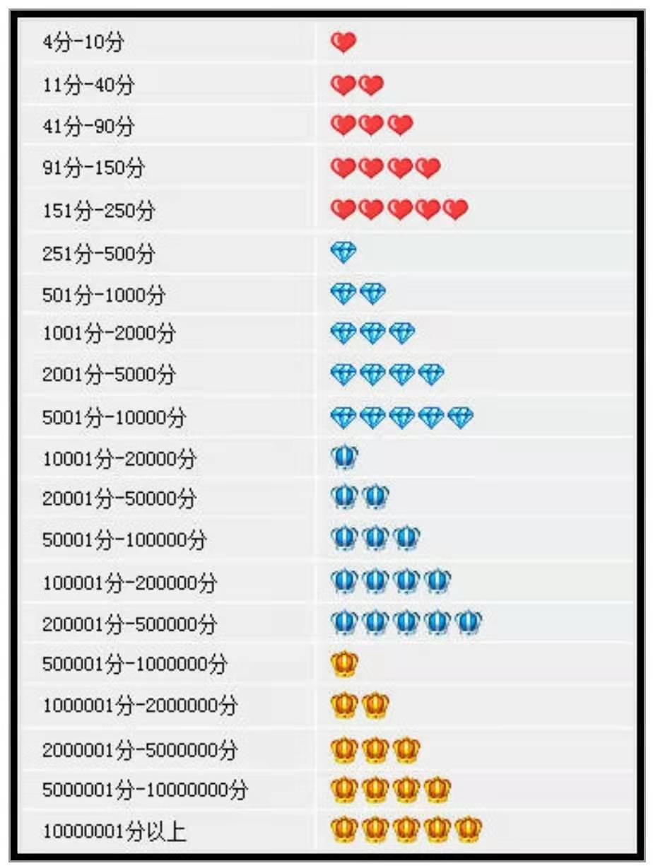

 | 淘宝升级机制
 |  | 1，了解平台升级规则,知己知彼,百战不殆。
 |  | 你要了解淘宝的升级机制是什么,我们要怎么做才能快速升级？
 |  | 淘宝一个好评加一个信誉分,积累到相应信用分就能升级,相反一个差评会扣一个信誉分；
 |  | ,故我们的工作重点就是尽可能多且快地得到买家的好评,全力避免差评

 |  | 2,拆分好评人群画像,做好回评机制
 |  | 首先我们要知道大部分人没有确认收货的习惯,若你再不主动提醒买家收货好评,
 |  | 那你就会面临至少15天的评价等待期,这对于新开店铺非常不友好,本来客流就不多,再好评不及时简直就是雪上加霜；
 |  | 能稍微起到督促作用的方法有3种：
 |  |  | 第一,关注物流信息,买家签收后旺旺编辑信息私聊买家好评（很多买家不喜欢）
 |  |  | 第二,大家可在我订购的应用里找旺店宝,订一个短信关怀服务,以防买家不看旺旺,旺旺和短信双管齐下,措辞恳切一些,会有一些买家确收好评的
 |  |  | 第三,可以定制好评返现卡或好评领取无门槛优惠券等,这样也会有一些买家为了返现提前确收好评哦
 |  |  | 以上三种方法虽效果不特别显著 但也可起到一定的作用
 |  | 最后对于不确收不评价的客户,我们需要注意的是如果15天内买卖双方都不主动评价系统是不默认好评的,
 |  | 所以可在旺店宝设置一个回评机制,只要快递签收,就立刻给买家好评,这样就可以保证哪怕买家不评论,15天后也是一个好评,这点非常重要哦~

 |  | 3,做好差评防御
 |  | 差评是没有次数限制的,我们可用旺店宝设置一个差评防御系统,拦截一部分差评专业户,
 |  | 打开旺店宝,找到差评防御,可设差评3次者不能店铺购买产品等相关规则

 |  | 4,补单,保证信誉分最大化
 |  | 一个淘宝账户一个自然月可在同店铺贡献6个信誉分,一个宝贝算一分(注意多个同件宝贝也是
 |  | (注意多个同件宝贝也是一分)
 |  | 所以我们在找亲朋补的时候,6个信誉分要全部用完；
 |  | 一个月可分1-3次消耗,尽量选择快递隔天就到的地区,这样签收2-4天左右,就能让亲朋好评啦

 |  | 5,选品保证高质量,好产品就是王道
 |  | 有一部分买家会在收到货的时候因物超所值,或因包装惊喜,细节感动等这些超过预期的加分项而冲动拍图好评,
 |  | 尤其女性用户,很可能好评安利一条龙模式开启,所以产品细节永远是核心是王道

 |  | 以上作参考，也可以选择超级店长，把必要的设置都要设置一下的，这样可以避免出现很多闹心的问题

 | 店铺流量三大板块：
 |  | 对三个流量来源的大方向各个击破,把握每个流量来源的细节,
 |  | 这样才能在新店流量扶植期快速成长起来,否则三个月一过,店铺基本石沉大海

 |  | 第一, 淘宝免费流量
 |  | 免费流量和店铺本身权重有一定关系, 淘宝是一个平台,它自然会把更多流量分给有实力的商家；那新店如何把握剩余流量?
 |  | 首先我们要做好关键词搜索,其次店铺订阅,宝贝收藏加购,裂变分享,买家回购等也会给你带来免费流量,
 |  | 店铺转化率也是流量是否倾斜给你的一个重要指标,要保持稳定转化；
 |  | 今天着重说一下，关键词搜索应该怎么做：
 |  |  | 最初我们先让亲朋复制整段标题进行搜索,之后逐渐转变成长尾词搜索,最后才是简短关键词搜索
 |  |  | 不太建议大家选择大的蓝海词,对新店意义不大,基本搜索来的人都被大卖家垄断去了,
 |  |  | 所以初期我们尽量选择小众一些的关键词,等店铺权重慢慢起来后,再选择蓝海词!
 |  |  | 平时除了店铺粉丝积累外,收藏加购也要跟着做,记住这里需要的是精准流量,也就是你产品本身受众群,
 |  |  | 不要找泛流量,好比你是卖女装的,收藏加购的人大多是男性,这就离谱了。
 |  |  | 不仅毫无意义,还会扰乱店铺定位（也涉及到店铺标签问题）

 |  | 第二,付费流量
 |  | 所有一切的付费流量,没升钻之前,我都不建议使用!切记!我在店铺5颗心时尝试开了1元直通车推广,数据很垃圾,也尝试了旺店包精准推广,一样没眼看,访客上去了,浏览量居然和平时差不多,所以很多只是点进来就走了,并没有进入你的店铺深度浏览,所以新店先专心做免费流量,付费流量在销量评价及店铺等级起来后再去做,先推2个爆款,再带动店铺其他宝贝的捆绑销售

 |  | 第三,站外引流
 |  | 其实站外引流也可称为免费流量的一种,你可在小红书某音某博等平台做店铺宣传,也可打造个人 IP ,普通人没有什么所谓的流量密码,有的就是你的真诚分享,优质内容,做好利他性,在分享内容的同时积累粉丝,让更多人因为你的内容或者你这个人,进而愿意了解你的产品,用心且真诚,总会让你有收获

 | 新店运营初期,每天必做的事情有哪些,才能保证店铺自然流量稳步提升？
 |  | 1,每天收藏加购任务
 |  |  | 发布平台:人气工匠等；
 |  |  |  | 地址： | http://www.renqigongjiang.com/?tg=r6sUmjMf
 |  |  | 注意事项:每天一点点逐步稳定递增(千万不要上来一顿狂加,或者波浪曲线)
 |  |  | 收藏加购一般不会被降权,进入网站以后选择高级收藏加购,时间分布根据流量时间段制定,
 |  |  | 收藏加购可以让宝贝权重上升,自然搜索出的可能性更大,从而带动店铺流量,
 |  |  | 当然你的店铺整体需要先做好内功,否则流量给你也是白搭

 |  | 2,合理运用补蛋
 |  | 补蛋是必不可少的一个操作,刚开店铺需要亲戚朋友补,新品上新,爆款打造等都需要补,
 |  | 补蛋究竟怎么去做？
 |  |  | 是要和店铺每天的成交量和访客量挂钩,同时保证店铺销量稳步增长
 |  | 可用情境:
 |  |  | 1,新品上新(帮忙破零)
 |  |  | 2,新开店铺必找亲朋帮忙(做好评论图)
 |  |  | 3,访客高,转化低,(适当补弥补转化率不足)
 |  |  | 4,爆款打造(结合店铺每天销量情况一点点补)
 |  | 注意事项:
 |  |  | 不要找被降权买家号,不要发空包；
 |  |  | 每个商品加入公益宝贝，虽然每个商品扣除一点钱，但淘宝有个‘以公代罚 ’机制，可以让你不那么容易降权。

